DIN visual
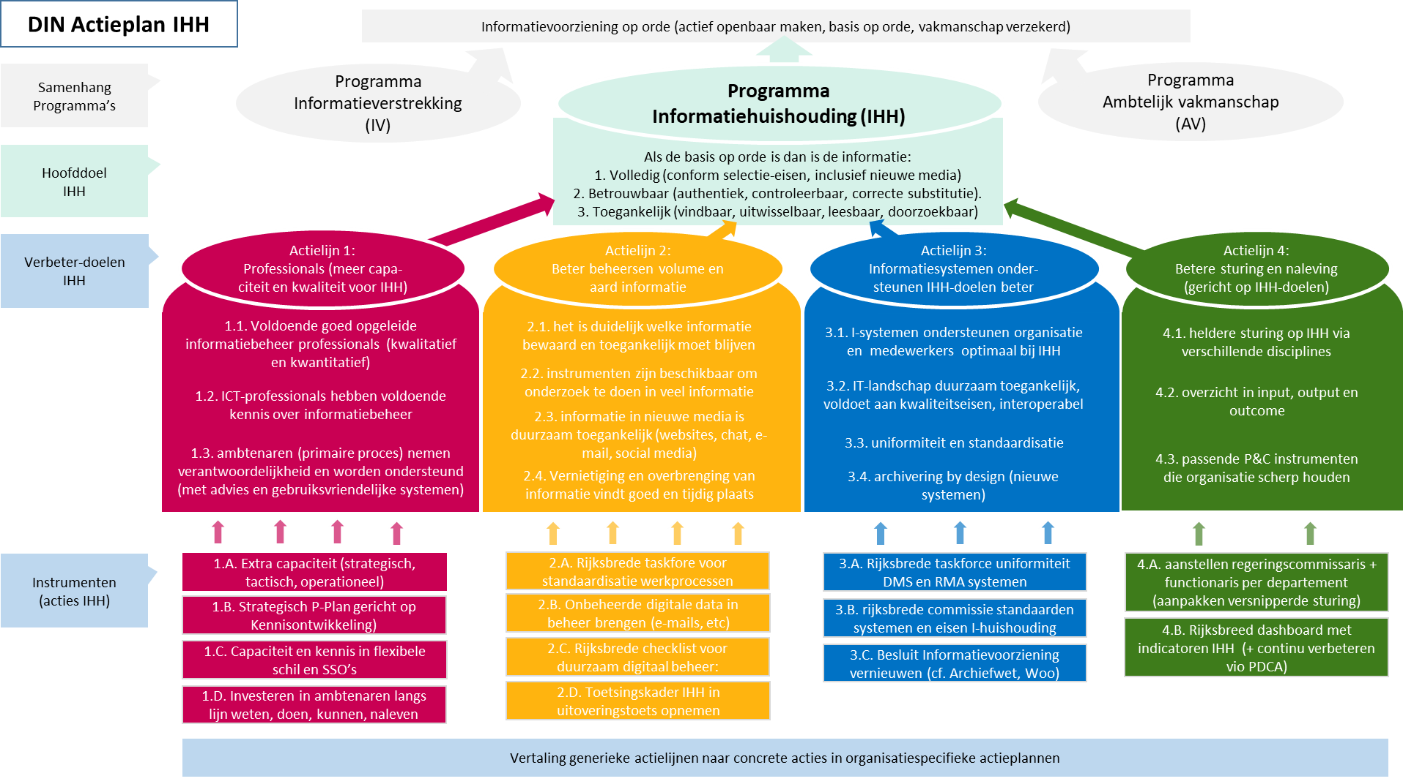
Aanleiding:
DIN van SVB omgezet naar de doelen zoals in de Nulmeting staan

Doelen:
Verbeterdoelen zijn de kapstok en vandaar de link naar effecten, KPI’s, etc.
Eenvoudig in te vullen, weinig extra van mensen vragen
Totaal overzicht aan projecten met minimale inhoud
Inzicht in hoeveelheid activiteiten per verbeterdoel
Waar scoren we laag? Nulmeting gebruiken voor ideeënvorming.
Overlap in actielijnen inzichtelijk maken
Prioriteren van projecten
Logische clustering van projecten, afhankelijkheid tussen projecten reduceren

Vervolg:
Quick wins vinden; bijdrage aan doelen af te zetten tegen kosten, tijd, onzekerheid
Optioneel een percentage van het totaal of een weging per doel toevoegen

